상품제안서
벚꽃 방수돗자리 | 상품코드: F28841

 |  |  |  |  |  |  | 02-412-0044 | www.easy1.co.kr
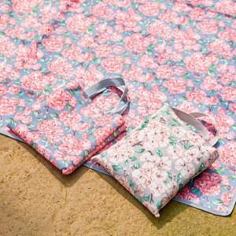

【상세/제작정보】 | <p><b><span style="font-size: 14pt;">*한박스(20개) 당 택배비 5500원 별도</span></b>&nbsp;</p>

【인쇄/포장옵션】 | 실크 / 포장불가능

【공급단가】 | 수량 | 100~ | 300~ | 500~ | 1,000~ | 3,000~
*VAT별도 | 단가 | 6,240원 | 6,140원 | 6,000원 | 5,760원 | 5,520원

【상품 URL】 | http://www.easy1.co.kr/src/goods_detail.php?gdno=28841

